List1
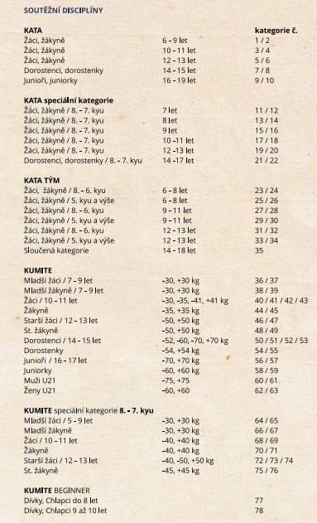
Legenda - LEGEND:
Jméno závodníka nebo týmu/ Name of competitor or team - formát příjmení jméno prostřední jméno /format surname firts name middle name
v případě týmu lze zapsat označení teamu nebo příjmení startujících nejlepší varianta je označení týmu / in case of team you can write designation of team or surname of the entrants best chooise is designation
Název klubu / Club Name - jen na prvním řádku / only on first row
Datum nar. / Date of Birth - ve formátu dd.mm.rrrr / in format dd.mm.yyyy
Pohlaví / Sex - Muž, žena ; M, Ž; Male, Female; M,F
STV / Kyu-DAN - 8.Kyu...1.DAN
Věk / Age - vypočítá se automaticky ke dni soutěže / computed field age in date of competition
Kategorie / Categorie - kategorie zapsat oděělené čárkou/cetgorie write separate with ","
Pohár Nadějí 2019 |  |  |  |  |  | 2019-04-06
EMAIL:
Odeslat / send to: kaspy@outlook.cz
Jméno závodníka nebo týmu Name of competitor or team | Název klubu Club Name | Datum nar. Date of Birth | Pohlaví Sex | STV Kyu/DAN | Věk Age | Kategorie Category

Jan Novák - příklad | Karate klub | 1990-01-01 | M | 1.DAN | 29 | 1,10
Team "A" - příklad | Karate klub |  | M |  |  | 22,30

